05.11
Cuadro 5.11 | PRECIOS DEL GAS POR PAÍSES EN EUROPA

2º Semestre 2022 |  | DOMÉSTICO
c€ / kWh |  | Precio (*) | Impuestos (incluídos en precio) |  | D%
 |  |  | IVA | Otros (***)
UE 27 |  | 11.37 | 1.10 | 0.47 | 45.4
Alemania |  | 9.41 | 0.80 | 1.20 | 36.0
Austria |  | 12.35 | 2.06 | 0.55 | 77.7
Bélgica |  | 13.63 | 0.77 | 0.20 | 101.6
Bulgaria |  | 11.73 | 1.14 | 0.00 | 65.7
Chequia |  | 19.04 | 3.30 | 0.01 | 243.7
Croacia |  | 4.50 | 0.21 | 0.00 | 13.1
Dinamarca |  | 20.84 | 4.97 | -0.80 | 67.1
Eslovaquia |  | 4.99 | 0.83 | 0.00 | 18.0
Eslovenia |  | 9.42 | 0.92 | 0.29 | 60.5
España |  | 15.74 | 1.81 | 1.35 | 45.5
Estonia |  | 10.89 | 1.81 | 0.38 | 45.2
Francia |  | 10.08 | 1.41 | 1.13 | 27.9
Grecia |  | 15.99 | 0.82 | 0.15 | 57.7
Hungría |  | 3.49 | 0.74 | 0.00 | 14.4
Irlanda |  | 15.44 | 1.28 | 0.74 | 97.2
Italia |  | 13.10 | 0.59 | -1.45 | 30.3
Letonia |  | 11.11 | 1.93 | -2.94 | 157.2
Lituania |  | 8.67 | 1.50 | 0.16 | 111.5
Luxemburgo |  | 8.91 | 0.66 | -4.26 | 39.4
Países Bajos |  | 19.25 | 1.59 | 3.36 | 75.5
Polonia |  | 5.53 | 0.00 | 0.04 | 16.9
Portugal |  | 12.77 | 2.31 | 0.80 | 65.2
Rumanía |  | 12.65 | 2.02 | 0.00 | 166.3
Suecia |  | 27.51 | 5.50 | 2.77 | 33.7
Otros países
Bosnia y Herzegovina |  | 6.55 | 0.95 | 0.00 | 79.9
Georgia |  | 1.80 | 0.27 | 0.00 | 29.5
Macedonia del N. |  | 14.00 | 2.13 | 0.00 | 145.6
Moldavia |  | 10.82 | 0.80 | 0.00 | 130.2

2º Semestre 2022 |  | INDUSTRIAL
c€ / kWh |  | Precio (**) | Otros Imp.no recuperables (incluidos en precio) (***) | D%
UE 27 |  | 8.12 | 0.61 | 95.2
Alemania |  | 6.13 | 0.93 | 61.7
Austria |  | 8.42 | 0.22 | 76.9
Bélgica |  | 6.36 | 0.11 | 87.1
Bulgaria |  | 11.82 | 0.11 | 132.7
Chequia |  | 8.22 | 0.14 | 150.6
Croacia |  | 8.19 | 0.12 | 114.4
Dinamarca |  | 13.78 | 0.90 | 74.0
Eslovaquia |  | 7.79 | 0.13 | 136.8
Eslovenia |  | 8.08 | 0.28 | 76.0
España |  | 10.47 | 0.45 | 209.8
Estonia |  | 13.40 | 0.37 | 100.0
Finlandia |  | 18.15 | 2.10 | 79.9
Francia |  | 7.33 | 0.69 | 45.4
Grecia |  | 12.92 | -1.77 | 158.9
Hungría |  | 15.61 | 1.30 | 237.9
Irlanda |  | 8.22 | 0.60 | 47.3
Italia |  | 11.28 | 0.31 | 180.6
Letonia |  | 14.37 | 0.14 | 218.6
Lituania |  | 12.08 | 0.16 | 68.0
Luxemburgo |  | 11.33 | 0.22 | 148.5
Países Bajos |  | 7.03 | 0.86 | 56.6
Polonia |  | 9.63 | 0.10 | 133.7
Portugal |  | 10.06 | 0.16 | 198.5
Rumanía |  | 14.78 | 0.07 | 238.2
Suecia |  | 16.62 | 2.76 | 62.1
Otros países
Bosnia y Herzegovina |  | 6.35 | 0.00 | 64.1
Georgia |  | 3.24 | 0.00 | 71.4
Liechtenstein |  | 10.84 | 2.22 | 110.1
Macedonia del N. |  | 13.26 | 0.00 | 329.1
Moldavia |  | 11.45 | 0.00 | 241.8
Serbia |  | 4.11 | 0.01 | 17.1
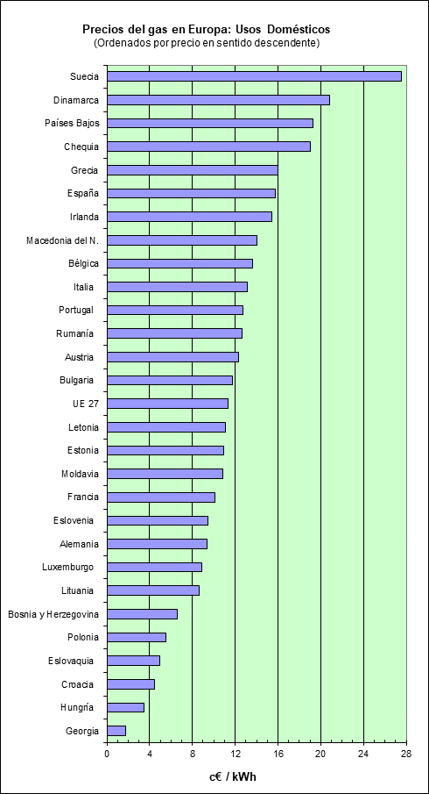

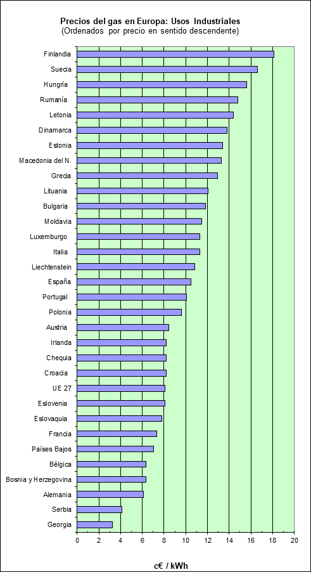

(*) Precio final incluidos todos los impuestos
(**) Exluidos impuestos recuperables (IVA)
D%: Incremento prcentual respecto al año anterior
Usos domésticos: Banda D2 (consumo anual entre 20 y 200 GJ)
Usos industriales: Banda I3 (consumo anual entre 10.000 y 100.000 GJ)
1 Gj = 0,277 MWh térmicos
Fuente: EUROSTAT
(***) Nota del autor."Otros impuestos" a veces tiene valor negativo. Entendemos que es debido a incluir subvenciones.

